A
EJERCICIOS

Las Solapas (Hojas de cálculo) A,B,C y D contienen ejercicios a resolver
Se deben resolver al final de cada hoja los ejercicios propuestos.
Las solapas Cambio y Legalizaciones tienen ejercicios nuevos que se verán en clase.

Ejercicio A.
1. CONSTRUIR LA SIGUIENTE TABLA CON IDÉNTICO FORMATO (tamaño de letra, bordes, celdas combinadas,etc.) AL QUE SE MUESTRA
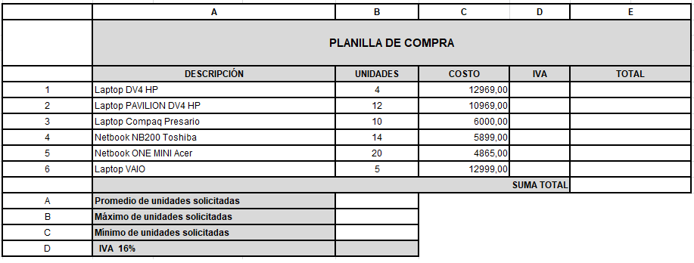

2. Configura la hoja en orientación horizontal.
3. Inserta un encabezado con el nombre de tu facultad a la izquierda y tu nombre a la derecha. En el pie de página inserta la fecha de hoy
4. Calcula los siguientes datos:
a. IVA= COSTO*IVA (emplea referencias absolutas)
b. TOTAL= COSTO+IVA
c. SUMA TOTAL

d. Utiliza las funciones correspondientes para calcular el PROMEDIO, MAXIMO y MINIMO de unidades solicitadas.

